Kaldender bokslut - detaljer
Datum | Veckodag | Kl | Vem | Rubrik | Kommentar | Kontakt | Länkar/mallar
2026-03-13 | fredag |  | Institutioner | Slutattest leverantörsfakturor anläggningstillgångar | Sista dag för slutattest av fakturor som avser anläggningar, om avskrivningar ska bokföras för kvartalet. | levreskontra@slu.se
2026-03-13 | fredag |  | Institutioner | Sista dag för externa transfereringar | Underskrivet underlag för externa transfereringar ska vara ekonomiavdelningen tillhanda senast detta datum för att hinna bokföras på innevarande kvartal. | projektekonomi@slu.se | Blankett transfereringar
2026-03-13 | fredag |  | Institutioner | Sista dag att lämna in kapitaldisposition | Sista dagen att lämna in kapitaldisposition av föregående år resultat. Se utskickat ekonomimeddelande för mer information. | redovisning@slu.se | Ekonomimeddelanden
2026-03-20 | fredag |  | Institutioner | Internfakturor | Gör internfakturor i god tid för att mottagaren ska hinna attestera dem. Intäkten bokas när mottagaren attesterat internfakturan. | ekonomisystem@slu.se
2026-03-23 | måndag |  | Ekonomiavd | OH-bokföring 1(2) | Ekonomiavdelningen bokför: * lönebaserade automatkonteringar, dvs bokföring av universitets-, fakultets-, institutions-, biblioteks- och lokalpåslag. Ytterligare en bokföring av lönebaserade automatkonteringar sker senare i period 03. * OH-uttaget (och lokalupplyft) från bidragsprojekt med kontrakt till OH-avstämningsprojekten 50000, 75000 resp 85000 (upplyftet). Ytterligare en bokföring sker senare i period 03. Ekonomiavdelningen meddelar när bokföringen är gjord. | redovisning@slu.se
2026-03-23 | måndag |  | Ekonomiavd | Intäktsperiodisering kontrakt 1(3) | Ekonomiavdelningen bokför periodiseringarna av projekt med kontrakt. Ytterligare två periodiseringar görs senare i perioden. | redovisning@slu.se
2026-03-25 | onsdag |  | Ekonomiavd | Bokföring avskrivningar | Avskrivningar för mars bokförs av ekonomiavdelningen. | Inv-reg@slu.se
2026-03-25 | onsdag |  | Institutioner | Begäran om projektnummer för externa medel utan fullständiga kontrakt ska vara ekavd tillhanda | Ramavtal där kontrakt inte är påskrivet ska registreras i projektmodulen om det finns ofinansierade kostnader. Kontrollera om beskrivningen i ekonomihandbokens kapitel 5.2.4.2 Hantering av externa medel utan fullständiga kontrakt är uppfylld. | projektekonomi@slu.se
2026-03-25 | onsdag |  | Institutioner | Kontrakt avs innevarande kvartal, ska vara registrerade i ERP | Samtliga inkomna bidrags- och uppdragskontrakt som avser kvartalet, ska vara registrerade i ERP, antingen som projektutkast eller fortsättningskontrakt. Se ekonomihandboken kapitel 5.2.4 Registrering av projekt med kontrakt och 5.2.4.1 Hantering av externfinansierade kontrakt. | projektekonomi@slu.se | 5.2.4 Registrering av projekt med kontrakt
2026-03-31 | tisdag |  | Institutioner | Sista dag rekvisitioner/fakturering | Sista dag att meddela team projektekonomi om ni behöver fakturera eller rekvirera via ERPs projektmodul för innevarande kvartal. Inga manuella rekvisitioner får förekomma. Senast nästa arbetsdag skickas rekvisitioner/fakturor iväg till finansiär/kund. | projektekonomi@slu.se
2026-04-01 | onsdag |  | Ekonomiavd | Leverantörsfakturor, information | Ekonomiavdelningen ändrar bokföringsdatum till 31 mars för samtliga leverantörsfakturor under perioden 04-01--04-06. Fakturor som inkommit t.o.m. 6 april och som slutattesteras senast 7 april bokförs i period 03 i ERP. Se i ekonomihandbokens avsnitt 12.2.5, Bokslut, om periodisering ska göras beroende på produktens/tjänstens leveransdatum och fakturans ankomsttidpunkt. | ekonomisystem@slu.se | Ekonomihandboken kapitel 12
2026-04-07 | tisdag |  | Institutioner | Sista dag för interna transfereringar (partnerprojekt) | Underskrivet underlag för omföringar av bidragsmedel till partnerprojekt ska vara ekonomiavdelningen tillhanda senast detta datum för att hinna bokföras på kvartalet. Partnerinstitutionen ansvarar för att skicka underlag över faktiska kostnader till den institution som ansvarar för huvudprojektet. Huvudinstitutionen ansvarar för att sammanställa underlag och skicka in till ekonomiavdelningen. I ERPs arbetsyta Projektekonomer (under "Projektregistret") kan man få fram uppdaterade listor med partnerprojekt (och huvudprojekt) på institutionen. Dessa tillsammans med rapportlista "underskottsprojekt" (under "varningar") kan användas med fördel som hjälpmedel för detta. | projektekonomi@slu.se
2026-04-07 | tisdag |  | Institutioner | Sista dag att registrera externfakturor | Extern fakturering: Sista dag att registrera externa försäljningsordrar som avser kvartalet. Tidigt morgonen efter skickas fakturafilen från ekonomiavdelningen. | kundreskontra@slu.se
2026-04-07 | tisdag |  | Ekonomiavd | Sista dag för bokföring av inbetalningar i kvartalet. | Sista dag för ekonomiavdelningen att bokföra löpande inbetalningar daterade t o m 2026-03-31. Rättelser efter avstämningar kan göras t.o.m. 2026-04-08. För inbetalningar som gäller kontrakt kontakta projektekonomi@slu.se, för övriga inbetalningar kontakta kundreskontra@slu.se | kundreskontra@slu.se
2026-04-07 | tisdag |  | Institutioner | Leverenskvittens e-beställningar | Sista tid för leveranskvittens i Proceedo om vara/tjänst levererats. Kostnaden bokförs i period 03 om fakturan har inkommit senast 2 april och är fullständigt matchad mot ordern. Ordrar som leveranskvitteras senare kommer bokföras i period 04. | ehandel@slu.se
2026-04-07 | tisdag |  | Institutioner | Slutattest leverantörsfakturor | Sista dag för slutattest i Proceedo för period 03. Alla fakturor som tillhör 03 ska vara slutattesterade av behörig person om fakturan är riktig. Fakturor slutattesterade efter 7 april kommer bokföras i period 04. Följande rapporter kan användas för efter brytdagen följa upp oattesterade fakturor respektive säkerställa att kostnad hamnat på rätt period: * "Oattesterade fakturor": Finns åtkomlig via rapportfliken i ERP, Rapporter/Globala rapporter/Bokslutsrapporter. Används för att fånga upp fakturor i flödet som inte attesterats och därmed inte bokförts som kostnad på perioden. Observera att fakturor i ERP går på ursprunglig kontering vid ankomst och inte tar hänsyn till om faktura vidarebefordrats till annat kostnadsställe i Proceedo efter ankomstdatum. * "Periodisering leverantörsfakturor": En fast rapport under Gemensam/ Beställda rapporter/Rapportbeställning/ SLU Rapporter/ Periodavslut, bokslut. Rapporten fås ut i excelformat och visar definitivbokförda (dvs slutattesterade) fakturor över 100 tkr för sökt periodintervall. | 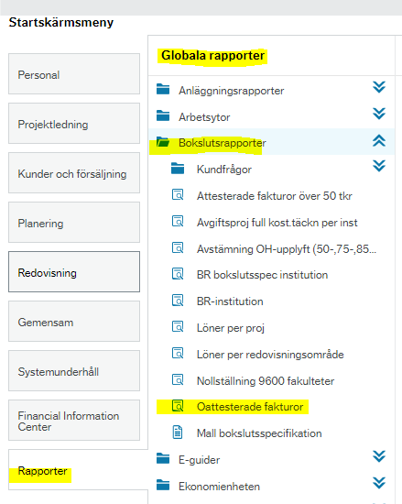 levreskontra@slu.se | 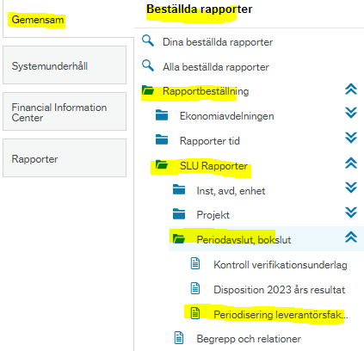
2026-04-08 | onsdag |  | Institutioner | Sista bokföringsdag institutioner | Sista dagen för institutionernas/motsv bokföring avseende kvartalet. | redovisning@slu.se
2026-04-08 | onsdag |  | Institutioner | Sista dag att bokföra periodiseringar över 100 tkr | Periodiseringar för intäkter och kostnader avseende period 03 på över 100 tkr ska vara bokförda. För mer information om periodiseringar se ekonomihandbokens kapitel 12.3 | redovisning@slu.se | Ekonomihandboken kap 12.3
2026-04-08 | onsdag | 15:00:00 | Institutioner | Sista dag för filinläsningar. Obs filer för central inläsning ska vara ekonomiavdelningen tillhanda senast kl 15 | Sista dag att skicka filer för inläsning till Ekonomiavdelningen. Observera att filerna måste skickas till Ekonomiavdelningen senast kl. 15 för inläsning i period 03. Filer som inkommer efter kl. 15 kommer bokföras i period 04 efter att kvartalet stängt för bokföring. | ubwinlasning@slu.se
2026-04-08 | onsdag |  | Ekonomiavd | Intäktsperiodisering kontrakt 2(3) | Ekonomiavdelningen bokför periodiseringarna av projekt med kontrakt. Ytterligare en periodisering görs senare i perioden. | redovisning@slu.se
2026-04-08 | onsdag |  | Ekonomiavd | OH-bokföring 2(2) | Ekonomiavdelningen bokför: * den slutliga bokföringen av lönebaserade automatkonteringar, dvs universitets-, fakultets-, institutions-, biblioteks- och lokalpåslag. * det slutliga OH-uttaget (och lokalupplyftet) från bidragsprojekt med kontrakt till OH-avstämningsprojekten kod 50000, 75000 resp 85000 (upplyftet). | redovisning@slu.se
2026-04-09 | torsdag |  | Fakulteter | Sista bokföringsdag fakulteter | Sista dagen för faktulteternas bokföring avseende kvartalet. | redovisning@slu.se
2026-04-09 | torsdag |  | Institutioner | Analysdag | Sista tillfälle att analysera institutionens utfall för kvartalet. Kontakta ekonomiavdelningen omgående om periodiseringar eller annan bokföring verkar vara felaktig! Observera att slutlig OH och intäktsperiodisering av kontrakt görs 8 april. | redovisning@slu.se
2026-04-09 | torsdag | kl.12 | Institutioner | Sista dag för ekavd att bokföra rättelser | Sista dag som ekonomiavdelningen kommer att bokföra rättelser och korrigeringar avseende institutioner/fakulteter. Kontakta ekonomiavdelningen senast kl. 12 om ni upptäckt större felaktigheter som behöver korrigeras. | redovisning@slu.se
2026-04-09 | torsdag |  | Institutioner | Checklistan avprickad och nedladdad | Checklistan för månadsavstämningar ska vara avprickad, liksom ekonomihandbokens avsnitt 12.5 Avstämningar vid bokslut. Checklistan ska sparas ned på den SLU-gemensamma arbetsplatsen för bokslut "Ekonomiroller" under mappen "Checklistor". | redovisning@slu.se | Blanketter - avsnitt 9: Checklista för månadsavstämning
 |  |  |  |  |  |  | Arbetsplatsen Ekonomiroller/Checklistor
2026-04-10 | fredag |  | Ekonomiavd | Intäktsperiodisering kontrakt 3(3) | Ekonomiavdelningen bokför periodiseringarna av projekt med kontrakt. | redovisning@slu.se
2026-04-13 | måndag |  | Ekonomiavd | Koncernrapportering (ESV) | Ekonomiavdelningen skickar ekonomiskt utfall för kvartalet till det statliga koncernrapporteringssystemet Hermes (Ekonomistyrningsverket). | redovisning@slu.se
2026-04-14 | tisdag |  | Institutioner | Linsrapporter uppdaterade | Linsrapporter uppdaterade. | linssupport@slu.se | Lins-rapporter

